关系图
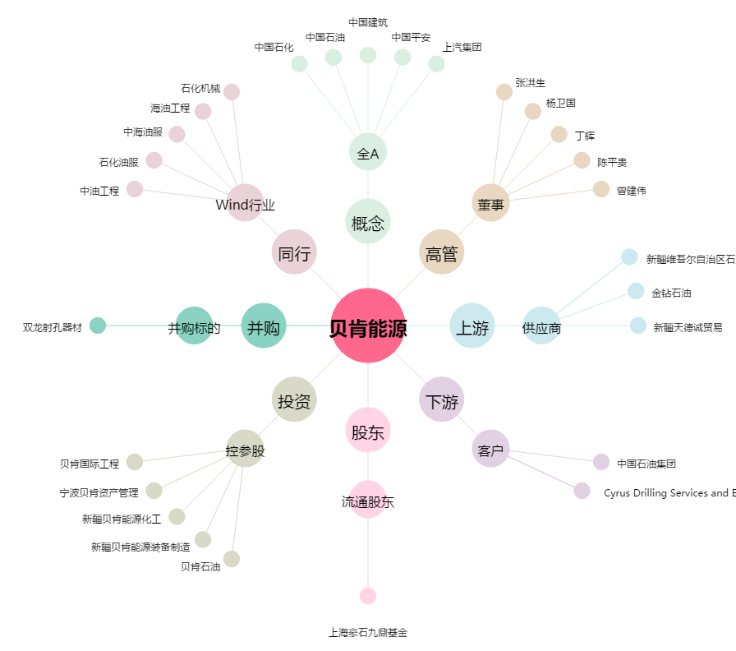
贝肯能源[002828.SZ] - 关系概览图

